อ่างฯ แม่สอง
 | โครงการสอบเทียบอาคารชลประทาน
 | สำนักบริหารจัดการน้ำและอุทกวิทยา กรมชลประทาน
 | (งบประมาณเงินทุนหมุนเวียนเพื่อการชลประทาน ปี 2556)

1 | ข้อมูลทางกายภาพ
 | 1.1 ข้อมูลระบบส่งน้ำที่ตั้งของอาคาร
 | - ข้อมูลทั่วไปของอาคาร |  | อาคารส่งน้ำอ่างเก็บน้ำแม่สอง |  |  | อาคาร
 | - โครงการ |  | โครงการชลประทานแพร่
 | - ตำแหน่งที่ตั้ง กม. |  | 15 + 000 |  |  | คลองสายใหญ่
 | อำเภอ |  | สอง |  |  | จังหวัด | แพร่
 | - พิกัด |  | N 2045400 |  | E 630200
 | - ลักษณะคลอง |  | ÿ คลองดิน |  | ÿ คลอดดาดคอนกรีต

 | 1.2 ข้อมูลอาคาร
 | - ชื่ออาคาร
 | - ประเภทบาน ÿ ประตูระบายน้ำบานตรง (Sluice gate) |  |  |  |  | 1 | บาน
 |  |  | ขนาดบาน | เส้นผ่านศูนย์กลางท่อ |  | 1.50 | เมตร
 |  |  |  | สูง |  | - | เมตร
 | - ระดับพื้น Inlet |  |  |  |  | - | เมตร (ร.ท.ก.)
 | - ระดับพื้น Outlet |  |  |  |  | - | เมตร (ร.ท.ก.)
 | - ระดับพื้นธรณีอาคาร |  |  |  |  | 214.00 | เมตร (ร.ท.ก.)
 | - ปริมาณน้ำไหลผ่านสูงสุด |  |  |  |  | - | ลูกบาศก์เมตร/วินาที
 | - รัศมีความโค้งของบาน (สำหรับบานโค้ง) |  |  |  |  | - | เมตร

 | 1.3 รูปภาพอาคารชลประทาน
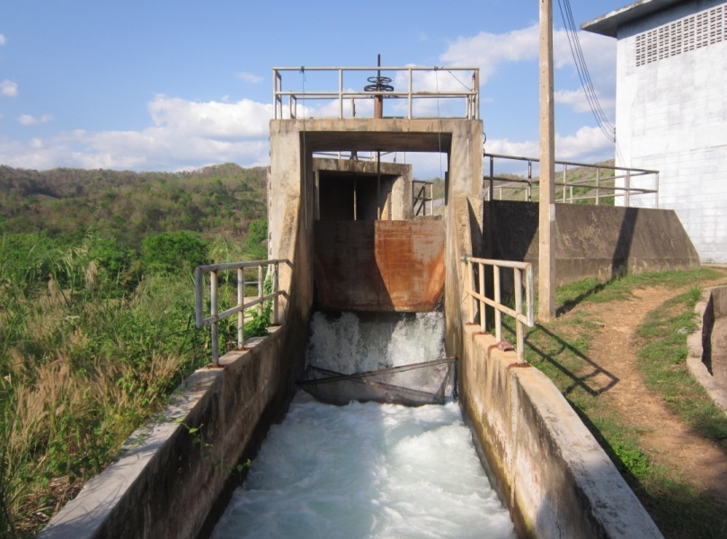

2 | ข้อมูลการสอบเทียบอาคารชลประทาน
 | ÿ ประตูระบายน้ำบานตรง (Sluice gate)
 | ÿ การไหลแบบอิสระ (Free flow)
 | สูตรการคำนวนสอบเทียบอาคาร

 | เมื่อ | Q = ปริมาณน้ำผ่านอาคาร (ลบ.ม./วินาที)
 |  | C = สัมประสิทธิ์ปริมาณน้ำเมื่อการไหลเป็นแบบอิสระ
 |  | L = ความกว้างของช่องประตูระบาย (เมตร)
 |  | Go = การเปิดบาน (เมตร)
 |  | H = ระดับน้ำด้านหน้าประตู - ระดับน้ำด้านท้ายประตู (เมตร)
 |  | g = ความเร่งเนื่องจากแรงโน้มถ่วง (เมตร/วินาที)

ที่ | ระดับน้ำ | ระดับ | H |  | ระยะเปิดบาน | Q | H/Go | Cd
 | ด้านเหนือน้ำ | ธรณี |  |  | (Go)
 | ม.(รทก./รสม.) | ม.(รทก./รสม.) |  |  | ม. | ลบ.ม./วินาที
1 | 235.47 | 214.00 | 21.47 | 20.5242 | 0.10 | 2.575 | 214.700 | 0.836
2 | 235.47 | 214.00 | 21.47 | 20.5242 | 0.20 | 4.035 | 107.350 | 0.655
3 | 235.47 | 214.00 | 21.47 | 20.5242 | 0.30 | 5.537 | 71.567 | 0.600
4 | 235.47 | 214.00 | 21.47 | 20.5242 | 0.40 | 6.985 | 53.675 | 0.567
5 | 235.47 | 214.00 | 21.47 | 20.5242 | 0.50 | 7.346 | 42.940 | 0.477

สอบเทียบ อาคารส่งน้ำอ่างเก็บน้ำแม่สอง โครงการ ชลประทานแพร่

3 | ข้อมูลการเปิดบานในระดับต่างๆ

ที่ | ระดับน้ำ | ระดับธรณี | H | ระยะเปิดบาน | H/Go | Cd | ปริมาณน้ำไหลผ่าน
 | ด้านเหนือน้ำ |  |  | (Go)
 | ม.(รทก./รสม.) | ม.(รทก./รสม.) |  | ม. |  |  | ลบ.ม./วินาที
1 | 235.47 | 214.00 | 21.47 | 0.10 | 214.700 | 0.658 | 2.0248
2 | 235.47 | 214.00 | 21.47 | 0.20 | 107.350 | 0.550 | 3.3886
3 | 235.47 | 214.00 | 21.47 | 0.30 | 71.567 | 0.515 | 4.7525
4 | 235.47 | 214.00 | 21.47 | 0.40 | 53.675 | 0.497 | 6.1163
5 | 235.47 | 214.00 | 21.47 | 0.50 | 42.940 | 0.486 | 7.4801

หมายเหตุ สามารถนำไปใช้คำนวณในการยกบานระบายที่ระดับต่างๆ โดยป้อนข้อมูลระดับด้านเหนือน้ำและระดับที่ต้องการยกบาน
 | จะสามารถทราบปริมาณน้ำไหลผ่านอาคารได้ (กรอกข้อมูลในช่องว่างเท่านั้น ยกเว้นช่องสีทึบ)

